Lab 5.1
 | LAB 5.1 - Thực hành vẽ biểu đồ cột

I/ | Dựa vào nội dung bài học, hãy sử dụng dữ liệu cho sẵn ở bảng bên dưới.
 | Bạn hãy xử lý dữ liệu và vẽ biểu đồ hình cột thể hiện đầy đủ thông tin tháng, số lượng và doanh thu (tham khảo hình mẫu)

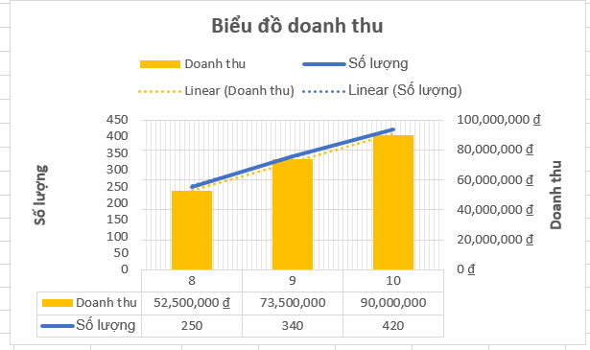
 |  | Tháng | Mặt hàng | Số lượng | Doanh thu
 |  | 8 | Kem dưỡng da | 100 | 30,000,000 đ
 |  | 8 | Sữa rửa mặt | 150 | 22,500,000 đ
 |  | 9 | Kem dưỡng da | 120 | 36,000,000 đ
 |  | 9 | Sữa rửa mặt | 170 | 25,500,000 đ
 |  | 9 | Toner | 50 | 12,500,000 đ
 |  | 10 | Kem dưỡng da | 50 | 15,000,000 đ
 |  | 10 | Sữa rửa mặt | 170 | 25,500,000 đ
 |  | 10 | Toner | 200 | 50,000,000 đ

Biểu đồ doanh thu

 |  | BÁO CÁO TỔNG HỢP

 |  | Tháng | Số lượng | Doanh thu
 |  | 8 | 250 | 52,500,000 ₫
 |  | 9 | 340 | 74,000,000 ₫
 |  | 10 | 420 | 90,500,000 ₫

Lab 5.2
 | LAB 5.2 - Thực hành vẽ đồ thị tần suất

I/ | Dựa vào kiến thức đã được học và thông tin được cho dưới đây.
 | Bạn hãy vẽ lại biểu đồ giống như ảnh bên (màu sắc và font chữ có thể thay đổi tùy ý)
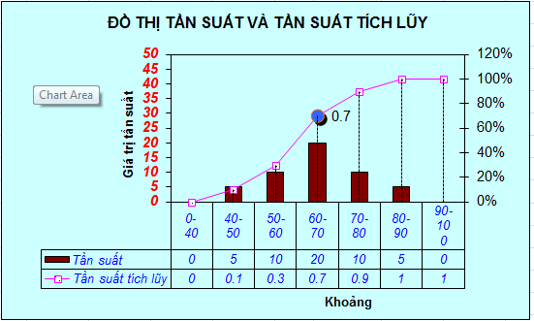
 | Khoảng | Tần suất | TS tích lũy
 | 0-40 | 0 | 0
 | 40-50 | 5 | 0.1
 | 50-60 | 10 | 0.3
 | 60-70 | 20 | 0.7
 | 70-80 | 10 | 0.9
 | 80-90 | 5 | 1
 | 90-100 | 0 | 1
 |  | 50

 | Lưu ý:
1 | Vẽ đồ thị B&W column (đồ thị tăng dần)
2 | Định dạng lại màu đồ thị
3 | Chuyển đồ thị column thành line
4 | Chuyển đường tần suất tích lũy theo trục tung thứ 2
5 | Định dạng điểm marker, thêm vào drop line (dùng tab option)
6 | Đặt tên trong Legend

ĐỒ THỊ TẦN SUẤT VÀ TẦN SUẤT TÍCH LUỸ

Lab 5.3
 | LAB 5.3 - Thực hành vẽ đồ thị 3D hình bánh (3D Pie) và biểu đồ cột

I/ | Vẽ lại đồ thị như hai hình được cho với số liệu có sẵn cho dưới đây
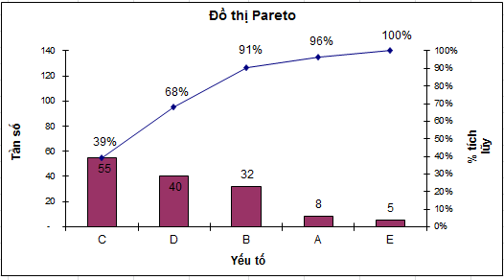

 |  | Yếu tố | Tần số | Tần số tích lũy | Phần trăm tích lũy
 |  | C | 55 | 55 | 39%
 |  | D | 40 | 95 | 68%
 |  | B | 32 | 127 | 91%
 |  | A | 8 | 135 | 96%
 |  | E | 5 | 140 | 100%
 |  | Số quan sát N | 140

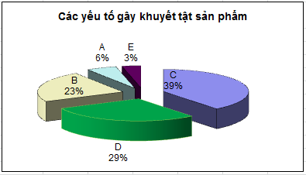

 |  | Yếu tố | Phần trăm tích lũy
 |  | C | 39%
 |  | D | 68%
 |  | B | 91%
 |  | A | 96%
Đồ thị Pareto
 |  | E | 100%

Các yếu tố gây khuyết tật sản phẩm

Lab 5.4
 | LAB 5.4 - Thực hành vẽ đồ thị hình bánh của hình bánh (Pie of pie)

 | Ở bài thực hành này, chúng ta có 2 phần. Hãy dùng kiến thức đã học và tìm các vẽ lại biểu đồ giống như hình:

I/ | Dùng dữ liệu cho sẵn, vẽ lại biểu đồ hình bánh tương tự như ảnh bên:
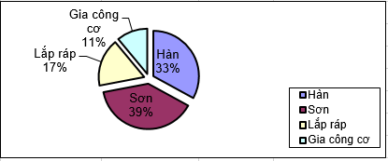
 | Dạng lỗi | (a) | (c) | (d)
 |  | Số lỗi | Tỉ số lỗi (so với tổng) | Phần trăm
 |  |  | (a ÷ b) = c | d = (c X 100)
 | Hàn | 24 | 0.333 | 33%
 | Sơn | 28 | 0.388 | 39%
 | Lắp ráp | 12 | 0.166 | 17%
 | Gia công cơ | 8 | 0.111 | 11%
 | Total (b) | 72 |  | 100%

Lưu ý: | Chọn dữ liệu không liên tục
 | Chọn vùng vẽ (plot chart) bằng thanh công cụ chart để dễ kéo giãn hay di chuyển đồ thị
 | Chọn Format Data Series để hiển thị thông tin trên đồ thị
 | Kéo giản hình bánh

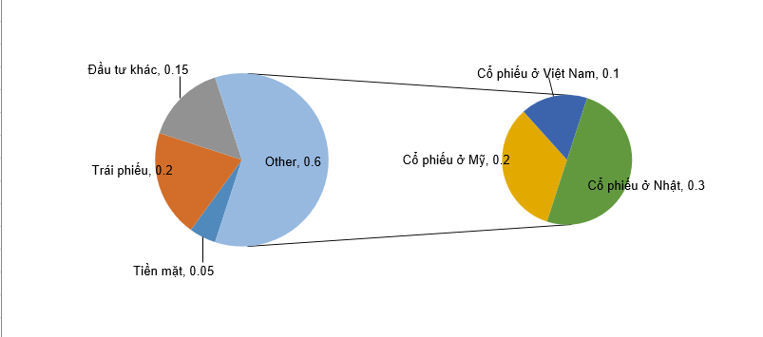
II/ | Dùng dữ liệu cho sẵn, vẽ lại biểu đồ hình bánh của hình bánh (Pie of pie) tương tự như ảnh bên:

 | Tiền mặt | 5%
 | Trái phiếu | 20%
 | Đầu tư khác | 15%
 | Cổ phiếu | 60%
 | Cổ phiếu ở Mỹ | 20%
 | Cổ phiếu ở Việt Nam | 10%
 | Cổ phiếu ở Nhật | 30%

Lưu ý: | - Giá trị hàng thứ tư (Cổ phiếu) bằng tổng 3 hàng cuối
 | (Khi vẽ đồ thị thì giá trị của hàng thứ tư sẽ được tính toán từ các hàng phía dưới cùng)

